P3
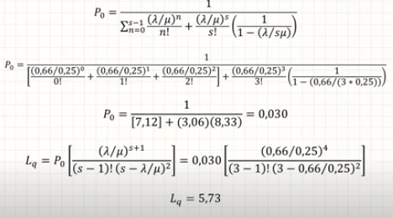
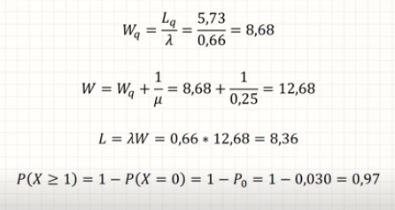
landa | 0.66666666667
mu | 0.25
s | 3

P4
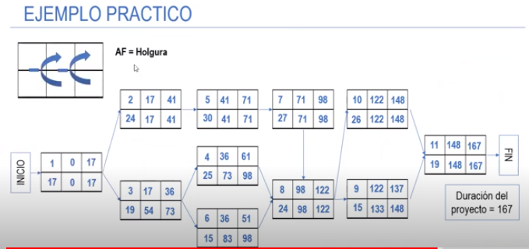
Actividad | Predecesoras | Tiempo Optimista | Tiempo Probable | Tiempo Pesimista | Tiempo esperado
1 |  | 14 | 17 | 20 | 17
2 | 1 | 18 | 25 | 26 | 24
3 | 1 | 15 | 19 | 23 | 19
4 | 3 | 21 | 25 | 29 | 25
5 | 2 | 25 | 30 | 35 | 30
6 | 3 | 12 | 15 | 18 | 15
7 | 5 | 25 | 27 | 29 | 27
8 | 4,6,7 | 23 | 24 | 25 | 24
9 | 8 | 12 | 15 | 18 | 15
10 | 8 | 22 | 26 | 30 | 26
11 | 9,10 | 14 | 19 | 24 | 19

